상품제안서
샌디스크 Ultra Shift USB3.0 Z410 (인쇄무료) | 상품코드: F14047

 |  |  |  |  |  |  | 02-412-0044 | www.easy1.co.kr
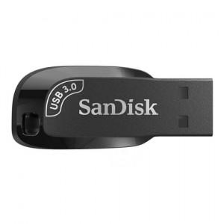 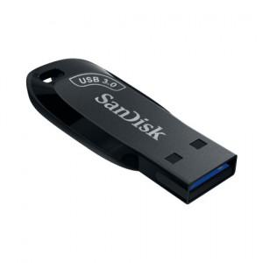

【상세/제작정보】 | .

【인쇄/포장옵션】 | 레이저 / 포장지포장

【공급단가】 | 수량 | 50~ | 100~ | 500~ | 1,000~ | 2,000~
*VAT별도 | 32G | 5,550원 | 5,460원 | 5,340원 | 5,120원 | 4,910원
 | 64G | 7,090원 | 6,980원 | 6,810원 | 6,540원 | 6,270원
 | 128G | 12,640원 | 12,450원 | 12,150원 | 11,670원 | 11,180원
 | 256G | 25,290원 | 24,900원 | 24,310원 | 23,340원 | 22,370원

【상품 URL】 | https://dev.easy1.co.kr:443/src/goods_detail.php?gdno=14047

